オーストラリア(西)
 AUSTRALIA SCHEDULE - 関西 |  |  |  |  |  |  |  |  |  |  |  |  |  | 連絡先：大阪海運 TEL：06-7730-1075/FAX：06-7730-1088
Destination: Melbourne, Australia
Sydney, Australia
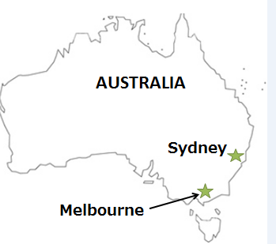
 |  |  |  |  |  |  |  |  |  |  |  |  |  |  | UPDATED : | 2024-04-09 | V
From Osaka / Kobe
VESSEL | VOY | CFS CUT |  |  |  | ETA |  | ETD |  | ETA
 |  | OSA |  | KOB |  | KOB |  | KOB |  | MEL |  | SYD

 |  |  |  |  |  |  |  | 0 DAYS |  | 19 DAYS |  | 22 DAYS
OOCL CHARLESTON*1 | 234S | 2024-04-09 | 火 | 2024-04-09 | 火 | 2024-04-11 | 木 | 2024-04-11 | 木 | 2024-04-30 | 火 | 2024-05-03 | 金
OOCL JAKARTA*2 | 169S | 2024-04-16 | 火 | 2024-04-16 | 火 | 2024-04-18 | 木 | 2024-04-18 | 木 | 2024-05-07 | 火 | 2024-05-10 | 金
OOCL ZHOUSHAN*1 | 268S | 2024-04-23 | 火 | 2024-04-23 | 火 | 2024-04-25 | 木 | 2024-04-25 | 木 | 2024-05-14 | 火 | 2024-05-17 | 金
注意事項
危険品は受諾出来かねますのでご了承ください。
国内消防法該当品は搬入日に指定がございます。 事前に担当者にご確認の上、外貨にてご搬入ください。
段積み不可貨物、重量物、長尺貨物、背高貨物は 受託不可もしくは追加費用が発生する場合がございます。 詳細は担当者までお問合せ下さい。
貨物搬入の際には、下記３点をお願い致します。 ＊貨物にケースマークを貼付 ＊送り状に"にしてつ/大阪海運営業所扱い"と記載 ＊送り状にケースマークの記載
木材を使用した梱包等については輸入地で規制がございます。 詳細は下記ご確認ください。 http://www.maff.go.jp/pps/j/konpozai/kuni/country.html
先船のスケジュール及び船名は、予告なく変更の 可能性がございます。予め御了承をお願い致します。
記載以外の仕向け地も承っております。お問合せください!
OOCL NEW ZEALAND*2 | 138S | 2024-04-30 | 火 | 2024-04-30 | 火 | 2024-05-02 | 木 | 2024-05-02 | 木 | 2024-05-21 | 火 | 2024-05-24 | 金
OOCL JAKARTA*2 | 170S | 2024-05-14 | 火 | 2024-05-14 | 火 | 2024-05-16 | 木 | 2024-05-16 | 木 | 2024-06-04 | 火 | 2024-06-07 | 金
*1 食品の取り扱いが無し
*2 危険品の取り扱い無し

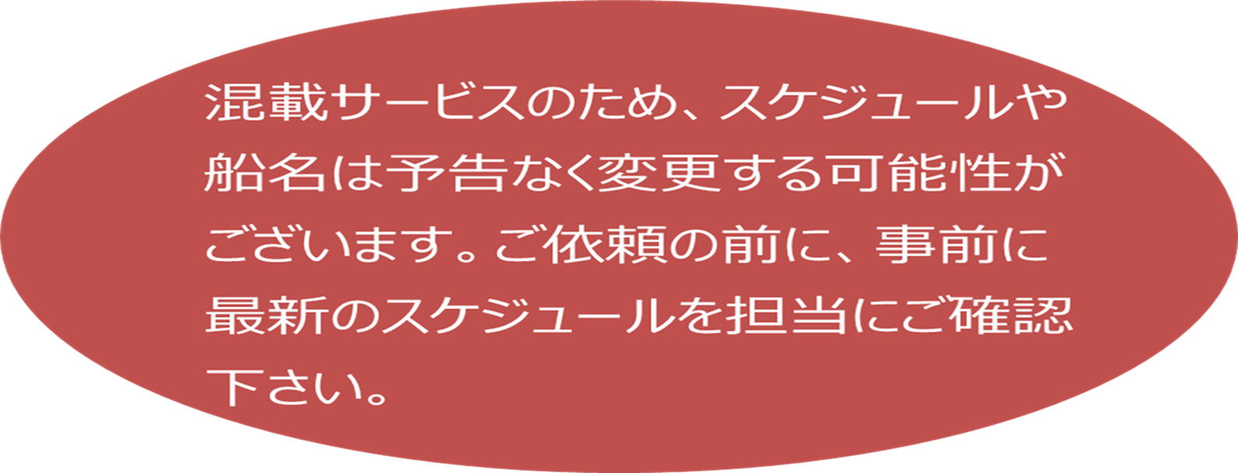

★本船名＝CUT日前倒し
※本船名＝本船変更
※本船名＝サービス無し

貨物搬入先 | 会社名 |  |  | 住所 / 保税名称
大阪 CFS | 日東物流株式会社 大阪総合物流センター |  |  | 大阪市住之江区南港東9-4-36 |  |  |  |  |  |  |  |  | NACCS: 4IWM4
 |  |  |  | TEL : 06-6612-2600
神戸 CFS | 日東物流株式会社 六甲RC-4 |  |  | 神戸市東灘区向洋町6-4 |  |  |  |  |  |  |  |  | NACCS: 3GDL2
 |  |  |  | TEL : 078-857-1361

